Chi tiết địa chất
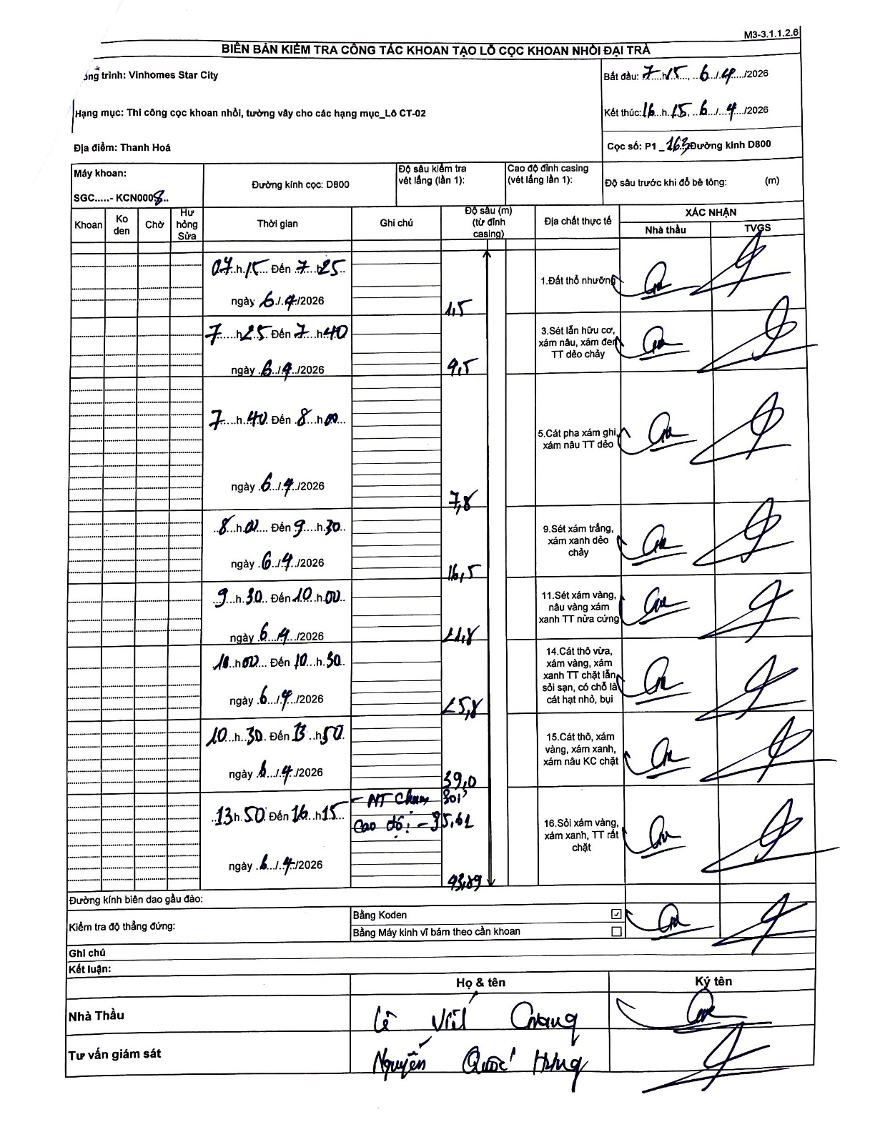
Dự án | Star City Thanh Hóa
Hạng mục | Thi công cọc khoan nhồi, tường vây cho các hạng mục_Lô CT-02
Tên bộ phận | Thi công cọc khoan nhồi
Số hiệu cọc | P1-163
Tên Máy khoan | SGC-KCN0008
Đường kính | D800
Bắt đầu thi công | 07:15 06/04/2026
Kết thúc thi công | 16:15 06/04/2026

Địa chất TT | Đường kính | Mô tả lớp thiết kế | Từ (h) | Đến (h) | Cao độ từ | Cao độ đến | T.Gian (h) | Dài (m) | V (m/h) | Ghi chú
Đất thổ nhưỡng | D800 | Đất thổ nhưỡng | 07:15 06/04/2026 | 07:25 06/04/2026 | -0.61 | -2.11 | 0.17 | 1.5 | 9
2 | D800 | Sét lẫn hữu cơ, xám nâu, xám đen TT dẻo chảy | 07:25 06/04/2026 | 07:40 06/04/2026 | -2.11 | -10.11 | 0.25 | 8 | 32
3 | D800 | Cát pha xám ghi, xám nâu TT dẻo | 07:40 06/04/2026 | 08:00 06/04/2026 | -10.11 | -17.91 | 0.33 | 7.8 | 23.4
4 | D800 | Sét xám trắng, xám xanh dẻo chảy | 08:00 06/04/2026 | 09:30 06/04/2026 | -17.91 | -26.41 | 1.5 | 8.5 | 5.67
5 | D800 | Sét xám vàng, nâu vàng xám xanh TT nửa cứng | 09:30 06/04/2026 | 10:00 06/04/2026 | -26.41 | -34.71 | 0.5 | 8.3 | 16.6
6 | D800 | Cát thô vừa, xám vàng, xám xanh TT chặt lẫn sỏi sạn, có chỗ là cát hạt nhỏ, bụi | 10:00 06/04/2026 | 10:50 06/04/2026 | -34.71 | -35.71 | 0.83 | 1 | 1.2
7 | D800 | Cát thô, xám vàng, xám xanh, xám nâu KC chặt | 10:30 06/04/2026 | 13:50 06/04/2026 | -35.71 | -48.91 | 3.33 | 13.2 | 3.96
8 | D800 | Sỏi xám vàng, xám xanh, TT rất chặt | 13:50 06/04/2026 | 16:15 06/04/2026 | -48.91 | -103.7 | 2.42 | 54.79 | 22.67

ẢNH BIÊN BẢN GỐC

